遥测点直流
遥测点
 | 点号 | 内容 | 来源 | 上限 | 下限 | 周期 | 对应信息
 | 0 | 版本信息 - MON |  |  |  |  | desname共40字节字符串
 | 1 | 版本信息 - CCU |  |  |  |  | desname共40字节字符串
 | 2 | 版本信息 - evs_main |  |  |  |  | desname共40字节字符串
 | 3 | 版本信息 - evs_meter |  |  |  |  | desname共40字节字符串
 | 4 | 版本信息 - evs_netport |  |  |  |  | desname共40字节字符串
 | 5 | 版本信息 - evs_runtime |  |  |  |  | desname共40字节字符串
 | 6 | 版本信息 - HMI |  |  |  |  | desname共40字节字符串
 | 7 | 版本信息 - RTU |  |  |  |  | desname共40字节字符串
 | 8 | 系统保留
 | 9 | 系统保留
 | 10 | 系统保留
 | 11 | 系统保留
 | 12 | 系统保留
 | 13 | 系统保留
 | 14 | 系统保留
 | 15 | 系统保留
 | 16 | 导轨电表 | 0/1/2用于总线方式调度电表轮询的顺序
 | 17 | 系统保留
 | 18 | 各进程对资源申请使用的公共标识 |  |  |  |  | desname[0]为以太网申请使用
 | 19 | 系统保留
 | 20 | 双枪启动模式 |  |  |  |  | value=5：双枪并充 value=0：其他
 | 21 | 辅助电源电压
 | 22 | 涓流充电SOC配置
 | 23 | 涓流电流配置
 | 24 | 后付费启动方式 | desname = “MA002TMQX”
 | 25 | （电表数据刷新）停机延时（s）
 | 26 | 启动超时时间（s）
 | 27 | 可输入最小金额设定（单位元）
 | 28 | 功能配置 |  |  |  |  | Bit3：VIN即插即充功能 Bit4：VIN白名单离线充电功能 Bit5：二维码扫码功能
 | 29 | 充电功率调节策略
 | 30
 | 31 | 车联网标志码
 | 32 | 设备在线状态 | Sys模块 |  |  |  | value=1:上线；value=0:离线；value=2 即插即充上线
 | 33 | 初始化完成标识 | TCU模块 |  |  |  | value=10;初始化完成； 其他为未初始化
 | 34 | 远程升级状态字 | TCU模块
 | 35 | 内置蓝牙连接状态 | C型控制器tcu_main填值 |  |  |  | value=1:连接，value=0:断开；desname[0]=连接设备名称长度len； desname[1]~[len]:连接设备名
 | 36 | 桩编号（仅三位） | hmi_main填写，tcu用 |  |  |  | value=1:连接，value=0:断开；desname[0]=连接设备名称长度len； desname[1]~[len]:连接设备名
 | 37 | 综合配置 | evs_main |  |  |  | 连线停机检测（关闭）0x01 电表数据校验（开启）0x02
 | 38
 | 39
 | 40 | SIM网络规格
 | 41 | SIM卡信号等级
 | 42 | 网络制式
 | 43 | SIM卡卡号
 | 44 | 当前GPS状态
 | 45 | GPS时钟
 | 46 | 系统当前时钟
 | 47 | GPS、系统时钟时间差绝对值
 | 48 | 坐标类型
 | 49
 | 50 | 总内存
 | 51 | 内存使用率
 | 52 | 总硬盘
 | 53 | 硬盘使用率
 | 54 | CPU使用率
 | 55 | 系统启动时间
 | 56 | 系统累计运行时间
 | 57 | TCU出厂编码
 | 58 | 充电设备型号
 | 59 | 设备序列号 | 20220409增加
 | 60 | 设备名称 | 20220410增加
 | 61
 | 62 | 整流柜工作状态（多枪模式下） | 20260109增加 |  |  |  | 1..8全待机：01；1..8任一工作：02；1..8全故障：03
 | 63 |  | 充电桩所有未上传交易记录总数
 | 64 | 充电桩冻结状态 | 平台下发配置TCU写 |  |  |  | 12://检修（充电设备可以提供服务） 13://冻结（充电设备不提供充电服务） 14://投运（充电设备提供服务） 15://停运（充电设备不提供充电服务） 16://退运（充电设备不提供充电服务）
 | 65 | 充电桩通讯协议设定版本值 | v2g_config.db 键值名为"PileVersion"
 | 66 | 交易记录总条数
 | 67 | 刷卡功能指令（1卡查询，2卡联机解扣，0默认） | HMI设置，由evs_main收到后清零 |  |  |  | 刷卡模块专用
 | 68 |  |  |  |  |  | 刷卡模块专用
 | 69 |  |  |  |  |  | 刷卡模块专用
 | 70 |  |  |  |  |  | 刷卡模块专用
 | 71 | remote IP&remote 端口号 |  |  |  |  | name存放IP地址，value存放端口号
 | 72
 | 73 | 交流直流标识
 | 74
 | 75 | 充电枪监测事件上报频率 | unsigned int gunInfoFreq; |  |  |  | 默认 60 秒，单位：秒
 | 76 | 车辆工作状态实时监测属性 | unsigned int vehicleInfoFreq; |  |  |  | 默认 60 秒，单位：秒
 | 77 | 车辆电池工作状态实时监测属性 | unsigned int batteryInfoFreq; |  |  |  | 默认 60 秒，单位：秒
 | 78 | 设备告警信息上传频率 | unsigned int pileWarnings; |  |  |  | 默认 360 秒，单位：秒
 | 79 | 车辆告警信息上传频率 | unsigned int vehicleWarnings; |  |  |  | 默认 360 秒，单位：秒
 | 80 | 离线后可充放电时长 | unsigned int offlinChaLen; |  |  |  | 默认 5 分，单位：分
 | 81 | 地锁监测上送频率 | unsigned int grndLock; |  |  |  | 默认 60 分钟，单位：分钟，无地 锁填-1
 | 82 | 门锁监测上送频率 | unsigned int doorLock; |  |  |  | 默认 60 分钟，单位：分钟，无门 锁填-1
 | 83 | 模块剩余寿命
 | 84 | 累计运行时长
 | 85 | 设备运行状态 | ccu_comm写，TCU读 | unsigned long |  |  | 液冷
 | 86 | 液冷系统工作次数 | ccu_comm写，TCU读 | unsigned long
 | 87 | 液冷系统工作时长 | ccu_comm写，TCU读 | unsigned long | 单位：小时
 | 88 |  | 计费模型有效标志
 | 89 | 蓝牙名称 | desname |  |  |  | A.63
 | 90 | 蓝牙 MAC 地址 | desname |  |  |  | A.63
 | 91 | UUID | desname |  |  |  | A.63
 | 92 | 蓝牙固件版本 | desname |  |  |  | A.63
 | 93 | 是否支持蓝牙离线充电 | value：1-支持，2-不支持 |  |  |  | A.63
 | 94 | 是否支持VIN白名单离线充电 | value：1-支持，2-不支持 |  |  |  | A.63
 | 95 | 主机名称 | desname |  |  |  | A.63
 | 96 | 系统版本 | desname |  |  |  | A.63
 | 97 | 告知界面二次结算等待时间
 | 98 | 升级过程变量
 | 99 | MQTT连接状态
 | 100 | 充电接口标识（unsigned char） |  |  |  |  | port0/port1
 | 101 | 充电输出电压（short）
 | 102 | 充电输出电流（short）
 | 103 | 充电信息电池SOC 0-100（short） | 根据状态帧更新SOC
 | 104 | 电池组最低温度（short）
 | 105 | 电池组最高温度（short）
 | 106 | 单体电池最高电压（short）
 | 107 | 单体电池最低电压（short）
 | 108 | 充电机环境温度（short）
 | 109 | 充电引导电压（short）
 | 110 | BMS需求电压
 | 111 | BMS需求电流 |  |  |  |  |  | 0.1系数4000偏移
 | 112 | 充电模式
 | 113 | bms充电电压测量值
 | 114 | bms充电电流测量值 |  |  |  |  |  | 0.1系数4000偏移
 | 115 | BMS充电信息预计剩余时间
 | 116 | 充电枪温度1
 | 117 | 充电枪温度2
 | 118 | 充电枪温度3
 | 119 | 充电枪温度4
 | 120 | BMS电池类型 | CCU |  |  |  | desname[0]:电池类型，01H：铅酸电池；02H：镍氢电池；03H： 磷酸铁锂电池；04H：锰酸锂电池；05H：钴酸锂电池；06H：三元材料电池；07H：聚合物锂离子电池； 08H：钛酸锂电池；FFH：其他电池
 | 121 | 最高允许温度
 | 122 | BMS最高允许充电电压
 | 123 | 单体最高允许充电电压
 | 124 | 最高允许充电电流
 | 125 | 整车动力蓄电池额定总电压
 | 126 | 整车动力蓄电池当前电压
 | 127 | bms电池额定容量
 | 128 | 动力蓄电池标称能量
 | 129 | 整车动力电池电荷状态
 | 130 | 车辆识别码 | desname
 | 131 | 整车动力蓄电池充电次数 | desname为电池组序号
 | 132 | 电池组生产厂商 | desname是厂商名，Value：电池组生产日期 年-月-日组合
 | 133 | 电池组产权标识
 | 134 | BMS软件版本号 | desname
 | 135 | 支持充电方式 | value：bit0-刷卡，bit1-账户，bit2-二维码，bit3-即插即充
 | 136 | 充电已充电量 | sdk写，ccu_comm读
 | 137 | 分时电量（尖）
 | 138 | 分时电量（峰）
 | 139 | 分时电量（平）
 | 140 | 分时电量（谷）
 | 141 | 电量起示值（尖） | 均为初始值0
 | 142 | 电量起示值（峰） | 均为初始值0
 | 143 | 电量起示值（平） | 均为初始值0
 | 144 | 电量起示值（谷） | 均为初始值0
 | 145 | 电量止示值（尖）
 | 146 | 电量止示值（峰）
 | 147 | 电量止示值（平）
 | 148 | 电量止示值（谷）
 | 149 | 总计电量起示值
 | 150 | 总计电量止示值
 | 151 | 放电已放电量 | sdk写，ccu_comm读 |  |  |  | 放电
 | 152 | 分时电量（尖） |  |  |  |  | 放电
 | 153 | 分时电量（峰） |  | desname保存冻结时间 |  |  | 放电
 | 154 | 分时电量（平） |  |  |  |  | 放电
 | 155 | 分时电量（谷） |  |  |  |  | 放电
 | 156 | 电量起示值（尖） |  |  |  |  | 放电
 | 157 | 电量起示值（峰） |  |  |  |  | 放电
 | 158 | 电量起示值（平） |  |  |  |  | 放电
 | 159 | 电量起示值（谷） |  |  |  |  | 放电
 | 160 | 电量止示值（尖） |  |  |  |  | 放电
 | 161 | 电量止示值（峰） |  |  |  |  | 放电 |  | 153 | 电表冻结底值-总 | 电表 | desname保存冻结时间
 | 162 | 电量止示值（平） |  |  |  |  | 放电 |  | 154 | 电表冻结底值-尖 | 电表
 | 163 | 电量止示值（谷） |  |  |  |  | 放电 |  | 155 | 电表冻结底值-峰 | 电表
 | 164 | 总起示值 |  |  |  |  | 放电 |  | 156 | 电表冻结底值-平 | 电表
 | 165 | 总止示值 |  |  |  |  | 放电 |  | 157 | 电表冻结底值-谷 | 电表
 | 166 | 电流表变比 |  |  |  |  | 保留
 | 167 | 当前消费金额 |  |  |  |  | 保留
 | 168 | 累计充电时间（秒） | sdk写，ccu_comm读
 | 169 | 计算的金额满差值 |  |  |  |  | 保留
 | 170 | 直流瞬时电压 | 电表 | 0.01V
 | 171 | 直流瞬时电流 | 电表 | 0.001A
 | 172 | 直流瞬时功率 | 电表 | 0.1W
 | 173 | 直流正向电能 | 电表 | 0.001kwh
 | 174 | 直流反向电能 | 电表 | 0.001kwh
 | 175 | 电表冻结底值-总 | 电表 |  |  |  | desname保存冻结时间
 | 176 | 电表冻结底值-尖 |  |  |  |  | 保留
 | 177 | 电表冻结底值-峰 |  |  |  |  | 保留
 | 178 | 电表冻结底值-平 |  |  |  |  | 保留
 | 179 | 电表冻结底值-谷 |  |  |  |  | 保留
 | 180
 | 181 | 通信地址（电表）固件信息专用 | 电表 |  |  |  | 保存电表状态字
 | 182 | 未上传交易记录数
 | 183 | TCU交易序号 | 充电桩所有交易记录总数，仅调用第一个端口的变量yc(183)
 | 184 | 最后交易流水
 | 185 | 充电序号
 | 186 | 操作序号
 | 187 | 交易流水号生成标识/开始鉴权标识
 | 188 | 电表限值变量 | 电表
 | 189 | 通信地址 | ci
 | 190 | 表号 | 电表
 | 191 | 电表资产编号 | 电表
 | 192 | 电表底值-尖
 | 193 | 电表底值-峰
 | 194 | 电表底值-平
 | 195 | 电表底值-谷
 | 196 | 充电启动结果反馈
 | 197 | 收到的功率调节指令内容 | value=类型+参数 |  |  |  |  | value：高字节类型：1绝对值，2百分比 低字节：绝对值：功率1kw，1%
 | 198 | 功率调节执行结果
 | 199 | 最高单体动力蓄电池电池电压所在的编号
 | 200 | 最高温度检测点编号
 | 201 | 最低动力蓄电池温度监测点编号
 | 202 | 充电机进风口温度
 | 203 | 充电机出风口温度
 | 204 | 充电机环境湿度
 | 205 | 辅助电源电压 | 3.5.2
 | 206
 | 207
 | 208 | 即插即充平台下发停机码 | desname：FFFFFF sdk写，hmi读
 | 209 | 主程序传给界面状态,车辆失败，用户失败，启动失败 | sdk写，hmi读 |  |  |  | 2020-04-03 main->hmi
 | 210 | 即插即充鉴权过程 | vaule： 0:初始化； 7:待机，通知界面; 8:充电状态； 11:停机结算,通知界面； 50:即插即充启动； 51:等待车辆识别数据，这里有一个超时时间60s； 52:等待平台回复，这里有一个超时时间60s； 鉴权失败状态机变53 53:通知人机即插即充失败； |  |  |  | 车联网终端状态字 0：上电初始化，7：收到鉴权，8：存储交易记录（开始充电），10：存储交易记录（结束充电）；
 | 211 | 充电桩充电次数 | 统计交易记录个数ccu_comm写
 | 212 | 充电桩充电时长 | 累计计量，额外增加一个表ccu_comm写
 | 213 | 控制器出厂编码 | desname |  |  |  |  | 待定
 | 214 | 设备厂家编码 | desname
 | 215 | 充电设备型号 | vaule
 | 216 | 充电控制器序号 | desname
 | 217 | 充电控制器硬件版本 | desname
 | 218 | 充电控制器软件版本 | desname
 | 219 | 充电控制器软件日期 | desname
 | 220 | 充电控制器通信协议版本号/额定功率 | desname/value |  |  |  | value：额定功率0.1精度
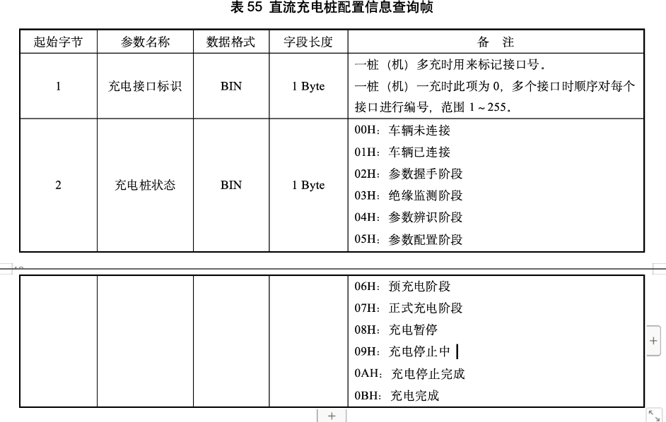
 | 221 | 计费控制单元协议版本号 | vaule
 | 222 | 充电控制器支持BMS版本 | vaule
 | 223 | 充电机最高输出电压 | vaule
 | 224 | 充电机最低输出电压 | vaule
 | 225 | 充电机最大输出电流 | vaule
 | 226 | 充电机最小输出电流 | vaule
 | 227 | 充电机设备状态 |  |  |  |  | （见右侧表）
 | 228 | 设备执行状态 |  |  |  |  | 1=放电 2=充电 3=暂停 4=待机 5=故 障
 | 229 | 设备名称 |  |  |  |  | 10:空闲中 11:已插枪 12:启动中 13:充电进行中 14:充电完成后未拔枪 15:预约状态 16:系统故障 17:充满 18:充电暂停
 | 230 | 设备通信超时时间（充电控制模块与功率控制模块）
 | 231 | 设备通信超时时间（充电控制模块与计费控制单元）
 | 232 | 设备通信地址（充电控制模块与功率控制模块） |  |  |  |  |  | 待定
 | 233 | 设备通信地址（充电控制模块与计费控制单元）
 | 234 | 设备通信协议版本号（充电控制模块与功率控制模块）
 | 235 | 设备通信协议版本号（充电控制模块与计费控制单元）
 | 236 | 设备序列号
 | 237 | 设备运行模式 | Sys模块，接收物联下发指令， |  |  |  | 1：V2G，2：普通模式。默认值：2，每次结束充电后自动恢复为2 | desname 0：
 | 238 | 遥测报文上送周期
 | 239 | CAN执行结果（含启动、停止） |  |  |  |  |  | value是功能码(启动（YX175）/停止(YX179)/即插即充（YC130）)，desname[0]：成功标识，desname[1]：失败原因. 接收命令方用完就清数据
 | 240 | 充电枪类型 | ccu_main写Hmi_main读 |  |  |  |  | value值是1代表ChaoJi，2代表GB2023
 | 241 | 充电停止点 | ccu_main写，其他进程读 |  |  |  |  | value值
 | 242 | 车牌信息 | Hmi写 |  |  |  |  | value:Byte0:车辆进入标志；Byte1：摄像头状态 ；Byte2：地锁状态；Byte3：车牌号长度desname：车牌号
 | 243 | NBT33007:启动卡号 | tcu_main写；tcu_main拔枪清零 |  |  |  |  | desname:16 字节启动卡号，ASCII 码
 | 244 | NBT33007:充电订单号 | tcu_main写；tcu_main拔枪清零 |  |  |  |  | desname:18 字节订单号，ASCII 码
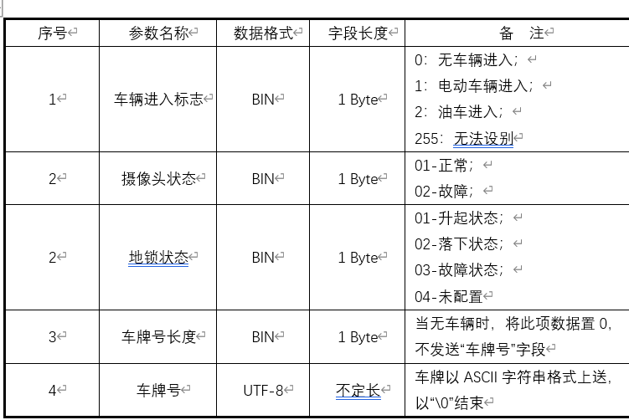
 | 245
 | 246
 | 247
 | 248
 | 249
 | 250
 | 251
 | 252
 | 253 | 充电模块累计告警次数
 | 254 | 充电模块累计故障次数
 | 255 | 泄放次数
 | 256 | A枪直流正输出接触器动作次数 | ccu_comm写，TCU读 | unsigned long
 | 257 | A枪直流负输出接触器动作次数 | ccu_comm写，TCU读 | unsigned long
 | 258 | A枪直流正输出接触器异常动作次数 | ccu_comm写，TCU读 | unsigned long
 | 259 | A枪直流负输出接触器异常动作次数 | ccu_comm写，TCU读 | unsigned long
 | 260 | A枪直流带载分断次数 | ccu_comm写，TCU读 | unsigned long
 | 261 | A枪电子锁动作次数 | ccu_comm写，TCU读 | unsigned long
 | 262 | A枪电子锁异常次数 | ccu_comm写，TCU读 | unsigned long
 | 263 | A枪插拔次数 | ccu_comm写，TCU读 | unsigned long
 | 264 | A枪充电总次数 | ccu_comm写，TCU读 | unsigned long
 | 265 | A枪充电总时长 | ccu_comm写，TCU读 | unsigned long | 单位：小时
 | 266 | A枪异常充电次数 | ccu_comm写，TCU读 | unsigned long
 | 267 | A枪带载插拔次数 | ccu_comm写，TCU读 | unsigned long
 | 268
 | 269
 | 270
 | 271
 | 272
 | 273
 | 274
 | 275
 | 276
 | 277
 | 278
 | 279
 | 280
 | 281
 | 282
 | 283
 | 284
 | 285
 | 286
 | 287
 | 288
 | 289
 | 290
 | 291
 | 292
 | 293
 | 294
 | 295
 | 296
 | 297
 | 298
 | 299
 | 300
 | 301
 | 302
 | 303
 | 304
 | 305
 | 306
 | 307
 | 308
 | 309
 | 310
 | 311
 | 312
 | 313
 | 314
 | 315
 | 316
 | 317
 | 318
 | 319
 | 320 | 参与V2G循环次数
 | 321 | 剩余V2G循环次数
 | 322 | 剩余续航里程
 | 323 | 最低允许SOC
 | 324 | BMS最高允许充电功率 BMS最高允许放电电流 BMS最低允许放电电压 BMS最高允许放电功率
 | 325 | BMS最高允许充电功率
 | 326 | BMS最高允许放电电流
 | 327 | BMS最低允许放电电压
 | 328 | 车辆类型 | 默认为1
 | 329 | 最高单体动力蓄电池电压 |  |  |  |  | desname[0]:对应电池组编号
 | 330 | 最低单体动力蓄电池电压 |  |  |  |  | desname[0]:对应电池组编号
 | 331 | 最高单体动力蓄电池温度 |  |  |  |  | desname[0]:对应电池组编号
 | 332 | 最低单体动力蓄电池温度 |  |  |  |  | desname[0]:对应电池组编号
 | 333 | 最高动力蓄电池温度 |  |  |  |  | desname[0]:对应电池组编号
 | 334 | 最低动力蓄电池温度 |  |  |  |  | desname[0]:对应电池组编号
 | 335 | 电池状态信息 |  |  |  |  | byte[0..1]
 | 336 |  |  |  |  |  | 刷卡模块专用
 | 337 |  |  |  |  |  | 刷卡模块专用
 | 338 |  |  |  |  |  | 刷卡模块专用
 | 339 |  |  |  |  |  | 刷卡模块专用
 | 340 | 256 |  |  |  |  | 刷卡模块专用
 | 341 | 257 |  |  |  |  | 刷卡模块专用
 | 342 | 258 |  |  |  |  | 刷卡模块专用
 | 343 | 259 |  |  |  |  | 刷卡模块专用
 | 344 | 260 |  |  |  |  | 刷卡模块专用
 | 345 | 261 |  |  |  |  | 刷卡模块专用
 | 346 | 262 |  |  |  |  | 刷卡模块专用
 | 347 | 263 |  |  |  |  | 刷卡模块专用
 | 348 | 264 |  |  |  |  | 刷卡模块专用
 | 349 | 265 |  |  |  |  | 刷卡模块专用
 | 350 | 266 |  |  |  |  | 刷卡模块专用
 | 351 | 267 |  |  |  |  | 刷卡模块专用
 | 352 | 268 |  |  |  |  | 刷卡模块专用
 | 353 | 269 |  |  |  |  | 刷卡模块专用
 | 354 | 270 |  |  |  |  | 刷卡模块专用
 | 355 | 271 |  |  |  |  | 刷卡模块专用
 | 356 | 充电接口标识 |  |  |  |  | port2
 | 357
 | 358
 | 359
 | 360
 | 361
 | 362
 | 363
 | 364
 | 365
 | 366
 | 367
 | 368
 | 369
 | 370
 | 371
 | 372
 | 373
 | 374
 | 375
 | 376
 | 377
 | 378
 | 379
 | 380
 | 381
 | 382
 | 383
 | 384
 | 385
 | 386
 | 387
 | 388
 | 389
 | 390
 | 391
 | 392
 | 393
 | 394
 | 395
 | 396
 | 397
 | 398
 | 399
 | 400
 | 401
 | 402
 | 403
 | 404
 | 405
 | 406
 | 407
 | 408
 | 409
 | 410
 | 411
 | 412
 | 413
 | 414
 | 415
 | 416
 | 417
 | 418
 | 419
 | 420
 | 421
 | 422
 | 423
 | 424
 | 425
 | 426
 | 427
 | 428
 | 429
 | 430
 | 431
 | 432
 | 433
 | 434
 | 435
 | 436
 | 437
 | 438
 | 439
 | 440
 | 441
 | 442
 | 443
 | 444
 | 445
 | 446
 | 447
 | 448
 | 449
 | 450
 | 451
 | 452
 | 453
 | 454
 | 455
 | 456
 | 457
 | 458
 | 459
 | 460
 | 461
 | 462
 | 463
 | 464
 | 465
 | 466
 | 467
 | 468
 | 469
 | 470
 | 471
 | 472
 | 473
 | 474
 | 475
 | 476
 | 477
 | 478
 | 479
 | 480
 | 481
 | 482
 | 483
 | 484
 | 485
 | 486
 | 487
 | 488
 | 489
 | 490
 | 491
 | 492
 | 493
 | 494
 | 495
 | 496
 | 497
 | 498
 | 499
 | 500
 | 501
 | 502
 | 503
 | 504
 | 505
 | 506
 | 507
 | 508
 | 509
 | 510
 | 511
 | 512 | B枪直流正输出接触器动作次数
 | 513 | B枪直流负输出接触器动作次数
 | 514 | B枪直流正输出接触器异常动作次数
 | 515 | B枪直流负输出接触器异常动作次数
 | 516 | B枪直流带载分断次数
 | 517 | B枪电子锁动作次数
 | 518 | B枪电子锁异常次数
 | 519 | B枪插拔次数
 | 520 | B充电总次数
 | 521 | B枪充电总时长
 | 522 | B枪异常充电次数
 | 523 | B枪带载插拔次数
 | 524
 | 525
 | 526
 | 527
 | 528
 | 529
 | 530
 | 531
 | 532
 | 533
 | 534
 | 535
 | 536
 | 537
 | 538
 | 539
 | 540
 | 541
 | 542
 | 543
 | 544
 | 545
 | 546
 | 547
 | 548
 | 549
 | 550
 | 551
 | 552
 | 553
 | 554
 | 555
 | 556
 | 557
 | 558
 | 559
 | 560
 | 561
 | 562
 | 563
 | 564
 | 565
 | 566
 | 567
 | 568
 | 569
 | 570
 | 571
 | 572
 | 573
 | 574
 | 575
 | 576
 | 577
 | 578
 | 579
 | 580
 | 581
 | 582
 | 583
 | 584
 | 585
 | 586
 | 587
 | 588
 | 589
 | 590
 | 591
 | 592
 | 593
 | 594
 | 595
 | 596
 | 597
 | 598
 | 599
 | 600
 | 601
 | 602
 | 603
 | 604
 | 605
 | 606
 | 607
 | 608
 | 609
 | 610
 | 611

